信用交易
融资融券市场交易数据统计(2024-06-27)

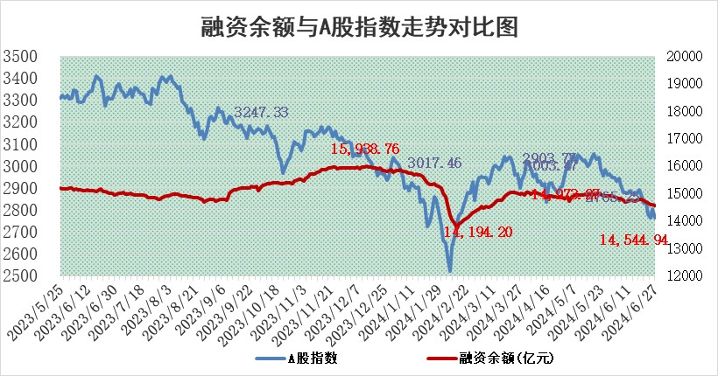
标的证券 | 融资融券余额（亿元） | 融资余额（亿元） | 融券余额（亿元） | 融资买入额（亿元） | 融资融券规模变化（亿元） | 融资余额增幅(‰) | 融券余额增幅(%)
统计数据 | 14,869.46 | 14,544.94 | 314.02 | 457.29 | -39.13 | -2.32 | -1.61

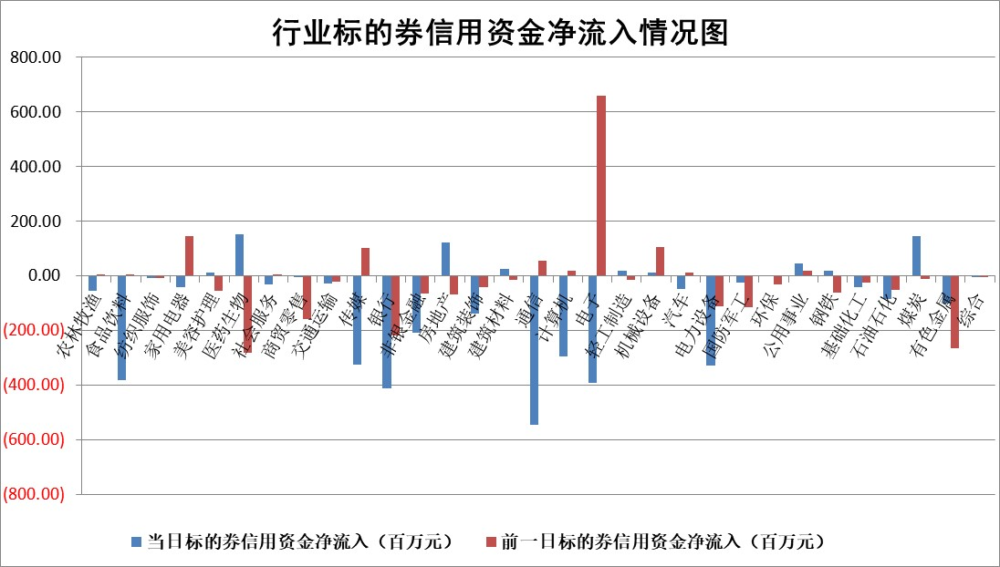

 |  |  |  |  |  |  |  | 2

 |  |  |  |  |  |  |  | 5
标的基金代码 | 标的基金简称 | 融资余额/市值(%) | 融资余额增幅(%) | 融资买入额/成交金额(%) | （融资余额净增额-融券余额净增额）/市值(‱) | 融券余额降幅(%) | ABS[（融资余额净增额-融券余额净增额）/市值净增额-1](%)
159902 | 华夏中小板ETF | 1.28 | 0.48 | 0.25 | 0.63 | 1.32 | 100.47
159915 | 易方达创业板ETF | 2.10 | -1.80 | 355905.22 | -3.71 | 4.54 | 97.86
159919 | 嘉实沪深300ETF | 0.69 | 0.17 | 4.52 | 0.36 | 6.41 | 100.68
159920 | 华夏恒生ETF | 41.16 | -0.09 | 7.60 | -3.68 | 1.91 | 98.11
159922 | 嘉实中证500ETF | 0.42 | -8.92 | 4.06 | -9.04 | -4.81 | 94.69
159925 | 南方沪深300ETF | 0.25 | 5.37 | 7.12 | 1.25 | 0.00 | 102.42
159928 | 消费ETF | 1.12 | -0.68 | 0.77 | -0.77 | 0.06 | 99.24
159934 | 易方达黄金ETF | 88.51 | -0.02 | 8.91 | -1.49 | 0.00 | 97.34
159939 | 全指信息技术ETF | 0.80 | -5.11 | 37.60 | -4.32 | 0.00 | 96.55
159940 | 全指金融地产ETF | 0.15 | 3.99 | 0.01 | 0.58 | 0.00 | 102.61
159995 | 半导体芯片ETF | 2.44 | -0.74 | 112.41 | -1.66 | 1.10 | 98.92
159997 | 天弘中证电子ETF | 2.16 | -6.82 | 7.26 | -15.80 | 0.69 | 77.19
159998 | 天弘中证计算机主题ETF | 0.59 | -4.07 | 0.02 | -2.22 | 1.65 | 98.68
510050 | 华夏上证50ETF | 4.05 | -0.45 | 329.26 | -1.93 | -6.04 | 97.19
510180 | 华安上证180ETF | 0.46 | 0.12 | 1.32 | 0.06 | 0.91 | 100.10
510880 | 华泰柏瑞红利ETF | 0.29 | -11.04 | 3.93 | -3.80 | -9.95 | 149.01
510900 | 易方达恒生H股ETF | 50.34 | -1.03 | 6.32 | -52.19 | 0.00 | 74.81
511010 | 5年期国债ETF | 6.24 | 0.02 | 0.02 | 0.12 | 0.00 | 99.85
511380 | 可转债及可交换债券ETF | 2.41 | -3.92 | 99.67 | -9.79 | 0.41 | 109.67
512000 | 全指证券ETF | 9.35 | 0.07 | 26.55 | 0.03 | -7.77 | 100.04
512010 | 沪深300医药卫生ETF | 6.84 | 1.16 | 147.12 | 8.13 | 1.82 | 107.27
512070 | 沪深300非银ETF | 2.39 | 0.00 | 53.82 | 0.08 | 1.36 | 100.12
512400 | 南方中证申万有色金属ETF | 1.96 | -14.37 | 0.49 | -31.79 | 4.77 | 89.52
512580 | 广发中证环保产业ETF | 1.22 | -0.30 | 0.03 | -0.29 | 1.36 | 99.78
512660 | 国泰中证军工ETF | 2.80 | -0.40 | 8.90 | 0.41 | 5.56 | 100.27
512800 | 华宝中证银行ETF | 13.05 | -1.99 | 3.27 | -27.42 | -3.22 | 580.77
512980 | 广发中证传媒ETF | 1.76 | -8.79 | 185.24 | -16.45 | 5.51 | 90.43
515030 | 华夏中证新能源汽车ETF | 2.70 | -1.93 | 3.54 | -5.75 | -3.02 | 97.41
515050 | 华夏中证5G通信主题ETF | 0.97 | -10.39 | 12.30 | -11.14 | 1.75 | 93.10
515070 | 华夏中证人工智能ETF | 2.79 | -0.18 | 4.05 | 0.87 | 2.04 | 100.43
标的股票比较指标 |  | 融资余额/流通A股市值(%) | 融资余额增幅(%) | 融资买入额/成交金额(%) | （融资余额净增额-融券余额净增额）/流通A股市值(‱) | 融券余额降幅(%) | ABS[（融资余额净增额-融券余额净增额）/流通A股市值净增额-1](%)
前十名标的个股 |  | 仁东控股 | 荣信文化 | 正海生物 | 荣信文化 | 万得凯 | 丰立智能
 |  | 雅博股份 | 福事特 | 栖霞建设 | 美信科技 | 安联锐视 | 隆华新材
 |  | 中研股份 | 乐鑫科技 | 时创能源 | 满坤科技 | 安道麦A | 苏州规划
 |  | 纽泰格 | 凯旺科技 | 中国稀土 | 福事特 | 三达膜 | 珠城科技
 |  | 容百科技 | 华丰科技 | 信达地产 | 花园生物 | 江苏博云 | 九安医疗
 |  | 福星股份 | 屹通新材 | 阳光诺和 | 屹通新材 | 浙江恒威 | 哈焊华通
 |  | 东方通 | 满坤科技 | 轻纺城 | 凯旺科技 | 博拓生物 | 北方华创
 |  | 时创能源 | 美信科技 | 美凯龙 | 信雅达 | 欧圣电气 | 光大同创
 |  | 盛帮股份 | 中英科技 | 海南椰岛 | 恒勃股份 | 瑞斯康达 | 青木股份
 |  | 南都电源 | 兴瑞科技 | 新朋股份 | 中英科技 | 我爱我家 | 航材股份
后十名标的个股 |  | 中银绒业 | 中科江南 | 科林电气 | 中科江南 | 美克家居 | 协昌科技
 |  | 锦州港 | 思林杰 | 鹏都农牧 | 思林杰 | 综艺股份 | 时创能源
 |  | 中泰化学 | 峰岹科技 | 普利制药 | 百川股份 | 领益智造 | 凯淳股份
 |  | 特发信息 | 深圳瑞捷 | 东旭蓝天 | 双乐股份 | 灿瑞科技 | 奥雅股份
 |  | 海峡创新 | 爱柯迪 | 威创股份 | 金帝股份 | 清溢光电 | 君实生物
 |  | 傲农生物 | 智迪科技 | 东旭光电 | 国缆检测 | 纳睿雷达 | 帝奥微
 |  | 超华科技 | 欧圣电气 | 中银绒业 | 深圳瑞捷 | 光明地产 | 高铁电气 | ;
 |  | 华微电子 | 浩辰软件 | 锦州港 | 中兰环保 | 海信家电 | 霍普股份
 |  | 证通电子 | 神马电力 | 中泰化学 | 苏州规划 | 万润新能 | 航天电子
 |  | 爱康科技 | 世纪恒通 | 特发信息 | 智迪科技 | 博硕科技 | 信雅达
说明：1.以上普通交易数据和信用交易数据皆以交易日收盘后数据为基准；2.上述标的证券总数据只计算标的证券市场总数据，不包括从标的证券中调出去标的证券数据，所以与交易所公布的总值略有不同； 3.上述行业采用申万一级行业分类；4.以上标的基金和标的个股中比较的6个指标值中：前5个（从左至右）为正向指标，值越大排名越靠前；第6个为逆向指标，值越小，排名越靠前；5.第6个指标中ABS[]表示求绝对值，其主要用于考量信用资金相对净流入对股价相对净变化的贡献程度；6.数据来源：wind，交易所。

 | 证券代码 | 新增融资余额 | 融资买入额 | 融资买入增幅前10
远大智能 | 002689 | 28175353 | 42268582 | 199%
亚太股份 | 002284 | 21555247 | 34242865 | 82%
赛诺医疗 | 688108 | 72122899 | 101076547 | 78%
湖南发展 | 000722 | 66023557 | 137112987 | 75%
柘中股份 | 002346 | 14584119 | 36845980 | 58%
国城矿业 | 000688 | 24683149 | 48240585 | 54%
兆新股份 | 002256 | 1985058 | 4066269 | 52%
凯美特气 | 002549 | 33806472 | 61340055 | 52%
华昌达 | 300278 | 13474542 | 19303225 | 48%
新华联 | 000620 | 27311937 | 39201759 | 43%

 | 证券代码 | 新增融资余额 | 融资买入额 | 融资买入增幅前10
兔宝宝 | 002043 | 73310337 | 89923983 | 334%
捷昌驱动 | 603583 | 26026415 | 31686727 | 262%
湘财股份 | 600095 | 94196837 | 132280449 | 252%
中谷物流 | 603565 | 49103883 | 60098371 | 234%
中青宝 | 300052 | 24215352 | 31377809 | 98%
顾家家居 | 603816 | 138518545 | 188424210 | 78%
喜临门 | 603008 | 31503289 | 48351944 | 77%
财信发展 | 000838 | 10831830 | 17666790 | 74%
苏州银行 | 002966 | 10578096 | 19143736 | 72%
金诚信 | 603979 | 23858538 | 36098133 | 60%

